Invulformulier MMEM EK-pool '21
MMEM EK poule 2021 |  |  | Groepswedstrijden |  |  |  |  |  | MMEM EK poule 2021 Reglement

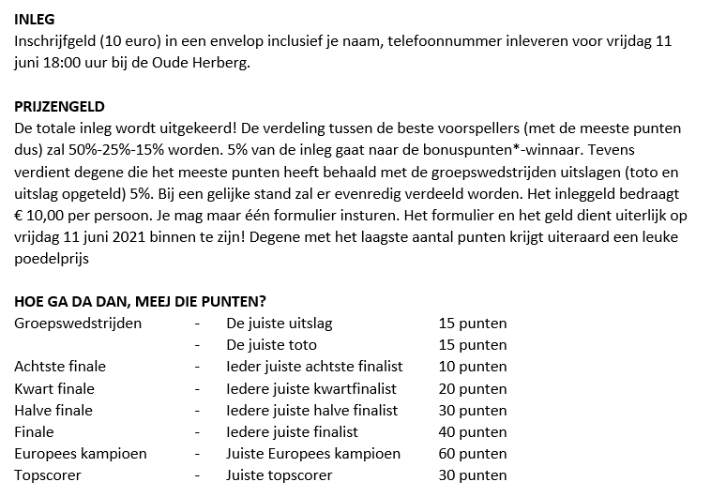
Naam: | Rene Roelands | Poule A | 2021-06-11 21:00:00 | Turkije - Italië | 1 | - | 3 | Toto = 2
€ 10 betaald bij: | sebassie |  | 2021-06-12 15:00:00 | Wales - Zwitserland | 0 | - | 2 | Toto = 2
Mobiel telefoonnummer: | 31653444665 |  | 2021-06-16 18:00:00 | Turkije - Wales | 1 | - | 0 | Toto = 1
E-mailadres: | rene.roelands@gmail.com |  | 2021-06-16 21:00:00 | Italië - Zwitserland | 2 | - | 1 | Toto = 1
 |  |  | 2021-06-20 18:00:00 | Zwitserland - Turkije | 2 | - | 2 | Toto = 3
Aantal doelpunten totale toernooi*: | 154 |  | 2021-06-20 18:00:00 | Italië - Wales | 1 | - | 0 | Toto = 1
Hoeveelste minuut snelste goal*: | 3
Topscoorder EK (naam): | mbappe | Poule B | 2021-06-12 18:00:00 | Denemarken - Finland | 2 | - | 0 | Toto = 1
 |  |  | 2021-06-12 21:00:00 | België - Rusland | 2 | - | 1 | Toto = 1
Europees Kampioen: | Frankrijk |  | 2021-06-16 15:00:00 | Finland - Rusland | 1 | - | 3 | Toto = 2
Verliezend finalist: | Engeland |  | 2021-06-17 18:00:00 | Denemarken - België | 0 | - | 1 | Toto = 2
 |  |  | 2021-06-21 21:00:00 | Rusland - Denemarken | 1 | - | 1 | Toto = 3
Halve finalisten: | Frankrijk |  | 2021-06-21 21:00:00 | Finland - België | 0 | - | 3 | Toto = 2
(kies 4 verschillende landen) | Italië
 | Portugal | Poule C | 2021-06-13 18:00:00 | Oostenrijk - Macedonië | 3 | - | 0 | Toto = 1
 | Engeland |  | 2021-06-13 21:00:00 | Nederland - Oekraïne | 2 | - | 1 | Toto = 1
 |  |  | 2021-06-17 15:00:00 | Oekraíne - Macedonië | 2 | - | 0 | Toto = 1
Kwartfinalisten: | Kroatië |  | 2021-06-17 21:00:00 | Nederland - Oostenrijk | 2 | - | 0 | Toto = 1
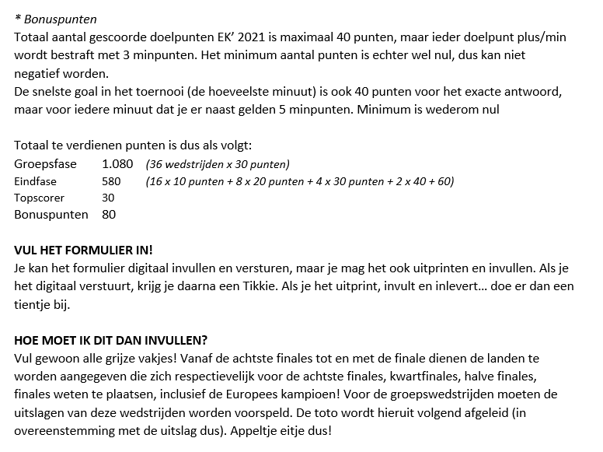
(kies 8 verschillende landen) | Frankrijk |  | 2021-06-21 18:00:00 | Macedonië - Nederland | 0 | - | 3 | Toto = 2
 | Italië |  | 2021-06-21 18:00:00 | Oekraíne - Oostenrijk | 0 | - | 3 | Toto = 2
 | België
 | Zwitserland | Poule D | 2021-06-13 15:00:00 | Engeland - Kroatië | 1 | - | 0 | Toto = 1
 | Portugal |  | 2021-06-14 15:00:00 | Schotland - Tsjechië | 1 | - | 1 | Toto = 3
 | Engeland |  | 2021-06-18 18:00:00 | Kroatië - Tsjechië | 1 | - | 0 | Toto = 1
 | Spanje |  | 2021-06-18 21:00:00 | Engeland - Schotland | 2 | - | 1 | Toto = 1
 |  |  | 2021-06-22 21:00:00 | Kroatië - Schotland | 2 | - | 0 | Toto = 1
Laatste 16 (kies 16 verschillende landen) |  |  | 2021-06-22 21:00:00 | Tsjechië - Engeland | 1 | - | 1 | Toto = 3

Kroatië | Zwitserland |  | 2021-06-14 18:00:00 | Polen - Slowakije | 4 | - | 1 | Toto = 1
Polen | Rusland | Poule E | 2021-06-14 21:00:00 | Spanje - Zweden | 3 | - | 1 | Toto = 1
Frankrijk | Nederland |  | 2021-06-18 15:00:00 | Zweden - Slowakije | 1 | - | 0 | Toto = 1
Turkije | Portugal |  | 2021-06-19 21:00:00 | Spanje - Polen | 3 | - | 2 | Toto = 1
Italië | Engeland |  | 2021-06-23 18:00:00 | Slowakije - Spanje | 0 | - | 2 | Toto = 2
Oekraíne | Duitsland |  | 2021-06-23 18:00:00 | Zweden - Polen | 1 | - | 1 | Toto = 3
België | Spanje
Zweden | Denemarken |  | 2021-06-15 18:00:00 | Hongarije - Portugal | 0 | - | 1 | Toto = 2
 |  | Poule F | 2021-06-15 21:00:00 | Frankrijk - Duitsland | 2 | - | 2 | Toto = 3
Paraaf voor ontvangst: | Datum ontvangst formulier & inleg: |  | 2021-06-19 15:00:00 | Hongarije - Frankrijk | 0 | - | 4 | Toto = 2
 |  |  | 2021-06-19 18:00:00 | Portugal - Duitsland | 2 | - | 2 | Toto = 3
 |  |  | 2021-06-23 21:00:00 | Portugal - Frankrijk | 1 | - | 2 | Toto = 2 | Zaterdag 17 juli 20.00 uur prijsuitreiking tijdens de wederopstandingsavond van de MMEM
 |  |  | 2021-06-23 21:00:00 | Duitsland - Hongarije | 3 | - | 0 | Toto = 1

